Plan1
RELATÓRIO DE VISTORIA - CRÉDITO RURAL

Cliente: | Arnaldo Moreira de Melo
CNPJ/CPF: | 863.546.041-34 |  |  |  |  |  |  |  |  | DATA: 23/06/2026
Endereço/localização: propriedade 1 |  | SAINDO DE PIRENÓPOLIS SENTIDO GOIANÉSIA, ANDE POR APROXIMADAMENTE 12 KM E VIRE A ESQUERDA NA ESTRADA DE CHÃO, ANDE POR MAIS 10 KM E CHEGARA A PROPRIEDADE SANTA RITA
Finalidade de Vistoria: |  | VERIFICAÇÃO IN-LOCO DE REAIS CONDIÇÕES DE PRODUTIVIDADE DO CLIENTE EM QUESTÃO;

1 LOCALIZAÇÃO

2 CARACTERÍSTICAS DO(S) IMÓVEL(IS) RURAL(S)

DISCRIMINAÇÃO (descrever o imóvel, informando se é próprio, a existência de hipoteca , se é explorado etc.) |  |  | ÁREA TOTAL (ha) | Áreas de Pastagens (ha) | Área de Cultivo (ha) | Área financiada (ha) |  | Atividade principal desenvolvida |  | Principais Culturas
 |  |  |  |  |  | BB | Outros
Fazenda Santa Rita (Sede Principal) |  |  | 19.36 | 0.00 | 9.68 |  |  | Terminação de bovinos em Confinamento e produção de silagem |  | Milho (Zea mays)
Fazenda Santa Rita (Espólio) |  |  | 19.36 | 0.00 | 19.36 |  |  | Agricultura intensiva |  | Milho
Fazenda Morro Grande (Arrendada) |  |  | 145.20 | 101.64 | 43.56 |  |  | Pecuária de corte (Recria) e Agricultura |  | Pastagem de Braquiarão e Milho
Fazenda Engenho de São Benedito |  |  | 87.12 | 60.98 | 26.14 |  |  | Pecuária de corte (Cria) e Agroturismo (Locações temporárias) |  | Pastagem de Braquiarão

3 BENFEITORIAS

TIPO (Descrever as benfeitorias existentes, localização, se em imóvel proprio ou de terceiros. Informar a existência de estrutura de armazenamento, secadores, cercas, currais, áreas para pastagem e confinamento etc.) |  |  |  |  | ESTADO DE CONSERVAÇÃO |  |  | OBSERVAÇÕES
 |  |  |  |  | BOM | REGULAR | RUIM
Na Fazenda Santa Rita (Sede), a infraestrutura é de elevado padrão tecnológico e voltada para a terminação de bovinos. A propriedade abriga um sistema de confinamento ativo sobre 02 alqueires, sustentando um plantel de 1.200 cabeças de gado Nelore. Para dar suporte nutricional e operacional a essa estrutura, a fazenda conta com 01 fábrica de ração própria, 02 trincheiras de alvenaria para armazenamento de silagem e 02 alqueires dedicados à lavoura de milho para produção de volumoso. A sustentabilidade energética do complexo é assegurada por um sistema de energia fotovoltaica composto por 174 placas solares. O suporte físico civil compreende 01 curral de manejo com 800 m² e 01 galpão fechado para a guarda e manutenção de maquinários. |  |  |  |  | X |  |  | Estrutura compativel com a escala produtiva informada.

Na Fazenda Santa Rita (Espólio), a área de 19,36 hectares é integralmente aproveitada com lavoura de milho comercial (04 alqueires), otimizando o fornecimento de grãos para a engorda do gado na sede. |  |  |  |  | X |  |  | Estrutura compativel com a escala produtiva informada.

Na Fazenda Morro Grande (Arrendada), o produtor desenvolve a fase intermediária do gado. Sobre 21 alqueires de pastagens de Braquiarão, realiza-se a recria de 168 novilhas da raça Nelore. Os 09 alqueires restantes são cultivados com lavoura de milho, ampliando a autossuficiência de grãos do grupo. |  |  |  |  | X |  |  | Estrutura compativel com a escala produtiva informada.

Na Fazenda Engenho de São Benedito, voltada para o segmento de cria, o produtor mantém 100 vacas paridas Nelore em pastagens manejadas de Braquiarão. Esta propriedade possui expressivo apelo natural, sendo descrita como altamente rica em recursos hídricos. Aproveitando o potencial paisagístico da região de Pirenópolis, o produtor desenvolve atividade secundária de turismo ecológico/rural, realizando a locação da casa sede para veraneio e finais de semana, gerando receitas acessórias estáveis ao fluxo de caixa do projeto. |  |  |  |  | X |  |  | Estrutura compativel com a escala produtiva informada.

4 PRINCIPAIS MÁQUINAS E EQUIPAMENTOS UTILIZADOS NO PROCESSO PRODUTIVO

DESCRIÇÃO (Relacionar máquinas, equipamentos, implementos, veículos, sistemas de irrigação e outros utilizados na atividade) |  |  |  | Fabricante | Modelo | ESTADO DE CONSERVAÇÃO E FUNCIONAMENTO |  | FINANCIADO BB (sim) (não) | FINANCIADO OUTROS (sim) (não) | SEGURADO (Sim) (Não) | EXISTE GRAVAME ? (Sim) (Não) | OUTRAS INFORMAÇÕES

PLANTADEIRA |  |  |  | BALDAN | 10 LINHAS | BOM |  | NÃO | NÃO
GRADE ARADORA |  |  |  | BALDAN |  | BOM |  | NÃO | NÃO
NIVELADORA |  |  |  | BALDAN |  | BOM |  | NÃO | NÃO
TRATOR |  |  |  | NEW HOLAND | 7630 | BOM |  | NÃO | NÃO
TRATOR |  |  |  | MASSEY FERGUSON | 4292 | BOM |  | NÃO | NÃO
TRATOR |  |  |  | VALTRA | 88 | BOM |  | NÃO | NÃO
VAGÃO |  |  |  | ROSTER | 9 TONELADAS | BOM |  | NÃO | NÃO
ENSILADEIRA |  |  |  | JF | 2 LINHAS | BOM |  | NÃO | NÃO
CARRETA BASCULANTE |  |  |  |  |  | BOM |  | NÃO | NÃO
ESPARRAMADEIRA DE CALCARIO |  |  |  | JF | 5 TON | BOM |  | NÃO | NÃO
CAMINHÃO GAIOLA TRUCK |  |  |  | VOLVO | 270 | BOM |  | NÃO | SIM
CAMINHÃO BAU FRIGORIFICO |  |  |  | IVECO | 11160 | BOM |  | NÃO | NÃO

5 | INVESTIMENTOS EM ANDAMENTO (inclusive aqueles não informados na proposta)
FINALIDADE |  |  | SIM | NÃO | DATA PREVISTA PARA CONCLUSÃO |  | FONTE DOS RECURSOS UTILIZADOS |  |  | OBSERVAÇÕES

Administração |  |  |  | X | x
Ampliação |  |  |  | X | x
Desenvolvimento Tecnológico |  |  |  | X | x
Implantação |  |  |  | X | x
Manutenção |  |  |  | X | x
Modernização |  |  |  | X | x
Produção |  |  |  | X | x
Relocalização |  |  |  | x | x
Outros |  |  |  | x | x
_ | Descrição das obras em andamento:
_ | Descrição das máquinas/equipamentos em montagem/recém-adquiridos:
_ | Comentários: |  | As atividades agropecuárias conduzidas pelo produtor Arnaldo Moreira de Melo abrangem uma área total consolidada de 271,04 hectares no município de Pirenópolis-GO. O projeto caracteriza-se por um modelo verticalizado de alta eficiência que engloba lavouras de grãos, fábrica de ração automatizada, geração de energia solar e terminação intensiva de 1.200 bovinos Nelore em confinamento próprio, além de atividades de recria e cria em áreas complementares.

6 DISPONIBILIDADE DE INSUMOS

TIPO |  |  |  | SIM | NÃO | OBSERVAÇÕES
ÁGUA |  |  |  | X |  | POÇO ARTESIANDO E RESERVATÓRIO COM CAPACIDADE PARA ATENDER TODO O CONFINAMETO;
ENERGIA ELÉTRICA |  |  |  | X |  | ENERGIA TRIFASICA E 174 PLACAS SOLARES;
ESTRUTURA DE TRANSPORTE |  |  |  | X |  | ESTRUTURA DE TRANSPORTE PRÓPRIA E TERCERIZADA;
MÃO-DE-OBRA |  |  |  | X |  | MÃO DE OBRA PRÓPRIA;
ESTRUTURA DE ARMAZENAGEM |  |  |  | X |  | GALPÃO PARA ARMAZENAGEM DE INSUMOS PARA O CONFINAMENTO E GALPÃO PARA ARMAZENAGEM DOS MAQUINÁRIOS;
PASTAGENS |  |  |  | X |  | PASTAGENS FORMADAS EM BRACHIARÃO;
OUTROS
_ | COMENTÁRIOS: |  | OPERAÇÃO VERTICALIZADA COM CONFINAMENTO ATIVO PARA 1.200 ANIMAIS NELORE, FÁBRICA DE RAÇÃO PRÓPRIA E AUTO-SUFICIÊNCIA ENERGÉTICA VIA 174 PLACAS SOLARES. INFRAESTRUTURA COMPLETA COM 15 ALQUEIRES DE LAVOURA DE MILHO, GALPÃO, CURRAL DE 800 M² E FROTA OPERACIONAL PRÓPRIA COM TRATORES E CAMINHÕES BOIADEIRO E FRIGORÍFICO.

7 ITENS JÁ REALIZADOS (se for o caso)

RECURSOS APLICADOS E COMPROVADOS (IN 677-1, seção 1.4)
DISCRIMINAÇÃO |  |  |  |  | VALOR R$ |  |  | DATA-BASE
- Animais de serviço
- Animais para cria/recria/engorda
- Construção, reforma ou ampliação de benfeitorias e instalações
- Equipamentos
- Implementos
- Máquinas
- Sistema de armazenagem
- Sistema de irrigação
- outros
TOTAL DOS USOS

ORIGENS DOS RECURSOS UTILIZADOS
Recursos Próprios
Recursos de Terceiros:
- Fornecedores de Insumos
- Financiamentos Bancários |  |  |  |  | X
- Outros (discriminar)
TOTAL DAS FONTES |  |  |  |  | 0
_ | OBSERVAÇÕES: |  | PRODUTOR TRADICIONAL NA REGIÃO, COM MAIS DE 5 ANOS DE EXPERIÊNCIA NO RAMO DE ATIVIDADE; |  |  |  |  |  |  |  |  |  | 2

8 PERSPECTIVAS/NECESSIDADES FUTURAS

DESCRIÇÃO DOS ITENS |  |  |  |  | SIM | NÃO | OBSERVAÇÕES
- Aquisição antecipada de insumos |  |  |  |  | X |  | AQUISIÇÃO DE INSUMOS PARA NOVAS SAFRAS.
- Aquisição de animais |  |  |  |  |  | X
- Aquisição de máquinas e equipamentos |  |  |  |  | X |  | MELHORIA DO EQUIPAMENTO DE TRABALHO (LAVOURA)
- Construção, reforma ou ampliação de benfeitorias e instalações |  |  |  |  |  | X
- Correção de solos |  |  |  |  | X |  | PREPARAÇÃO DE SOLOS PARA FUTURAS LAVOURAS/CORREÇÃO DE SOLO EM PASTAGENS;
- Incremento da área cultivada |  |  |  |  |  | X
- Implantação de novas culturas |  |  |  |  |  | X
- Implementação de sistemas de armazenagem/Irrigação |  |  |  |  | X |  | GALPÃO PARA ARMAZENAGEM;
- Reforma de pastagens |  |  |  |  |  | X
- Outros |  |  |  |  |  | X | XX
_

9 OUTROS ASPECTOS

9.1 Esquema de comercialização da produção:
( ) BB CPR |  |  | ( ) Mercado Futuro e de Opções |  |  |  | ( ) Balcão de Agronegócios
( ) Leilão Eletrônico |  |  | ( ) _______________________ |  |  |  | ( ) _____________________

9.2 Demanda pela produção:
 | ( ) crescente, com tendência a se estabilizar
 | ( ) crescente, porém insconstante
 | ( ) estável
 | ( ) instável
 | ( ) decrescente

9.3 Emissão de resíduos poluentes no meio ambiente:
 | ( ) Não há emissão
 | ( ) Há emissão de resíduos, mas existe programa de controle
 | ( ) Há emissão de resíduos e não existe programa de controle;

9.4 Quanto ao desmatamento provocado em função da operacionalização:
 | ( ) Não há desmatamento
 | ( ) Há desmatamento, mas existe programa de controle
 | ( ) Há desmatamento e não existe programa de controle

9.5 Há indícios de exploração de trabalho forçado, mão-de-obra infantil ou outra forma degradante de trabalho?
 | ( ) não
 | ( ) sim, qual(s):

9.6 Produtor necessita de crédito para outras finalidades:
 | ( ) não
 | ( ) sim, qual (is):

10 OUTROS COMENTÁRIOS
 | O projeto do produtor Arnaldo apresenta alto grau de tecnificação e excelente saúde financeira por meio da diversificação e da integração lavoura-pecuária (ILP). O cultivo total de 15 alqueires de milho (distribuídos entre as fazendas) garante o suprimento para as 02 trincheiras de silo, alimentando com baixo custo o confinamento de 1.200 cabeças Nelore. A infraestrutura industrial com fábrica de ração própria e a sustentabilidade gerada pelas 87 placas solares reduzem de forma agressiva os custos operacionais de produção de arrobas. Adicionalmente, o fluxo de caixa é fortalecido pelas receitas da recria (168 novilhas) e cria (100 vacas paridas), além do faturamento extra oriundo do turismo rural na Fazenda Engenho de São Benedito. A logística de transporte própria via Caminhão Volvo Gaiola e Caminhão Iveco Frigorífico garante independência e agregação de valor na comercialização dos animais terminados.

 |  |  |  |  |  |  |  |  |  |  |  |  | 3

11 CONCLUSÃO
 | Conclui-se que o produtor Arnaldo Moreira de Melo coordena uma atividade agropecuária modelo, de alta performance e com riscos operacionais fortemente mitigados. A verticalização produtiva (produção do milho, da silagem, processamento da ração com energia própria e terminação em confinamento) blinda o projeto contra flutuações bruscas nos custos dos insumos de mercado. A autossuficiência logística representada pela expressiva frota de tratores e caminhões próprios chancela a capacidade de execução do produtor. Diante da maturidade técnica das lavouras, da infraestrutura agroindustrial instalada e da solidez das receitas acessórias do agroturismo, a atividade apresenta-se regular e altamente recomendada para a concessão de crédito rural.

 |  |  |  |  |  |  | Carimbo/Assinatura do executante

12 VISTO/PARECER DA ADMINISTRAÇÃO

DATA DA VISITA: 22/06/2026
 |  |  |  |  |  |  | Carimbo/Assinatura
 |  |  |  |  |  |  |  |  |  |  |  |  | 4

 | Imagens -
 |  |  | Foto 01
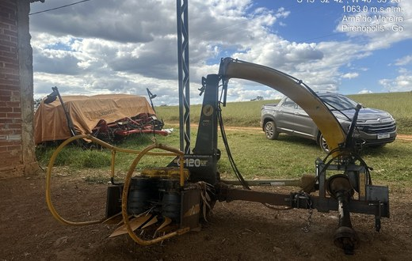

 |  |  |  |  |  |  |  |  | 1
 |  |  | Foto 02
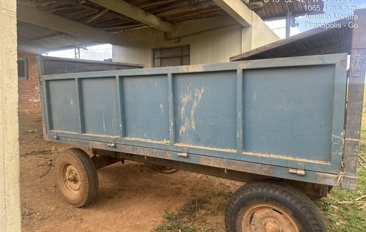

 |  |  |  |  |  |  |  |  | 2

 |  |  | Foto 03
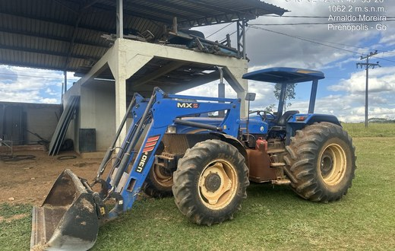

 |  |  |  |  |  |  |  |  | 3

 |  |  | Foto 04
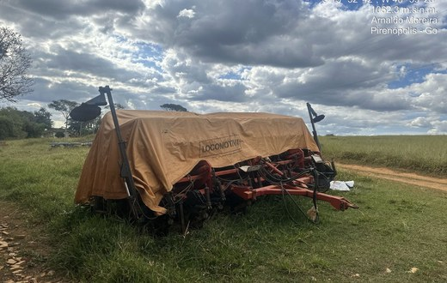

 |  |  |  |  |  |  |  |  | 4

 |  |  | Foto 05
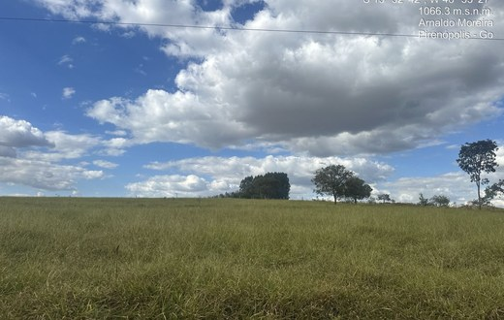

 |  |  |  |  |  |  |  |  | 5

 |  |  | Foto 06
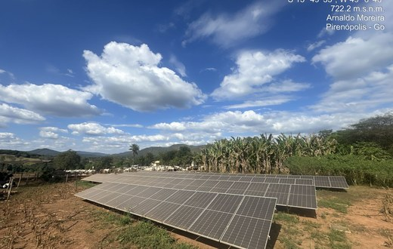

 |  |  | Foto 07 |  |  |  |  |  | 6
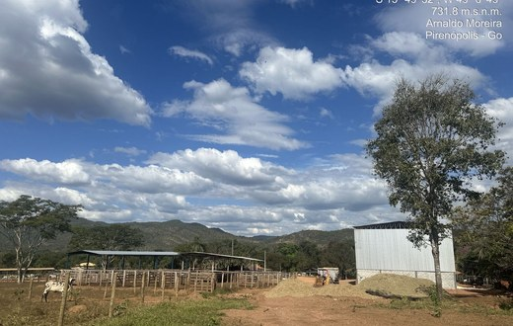

 |  |  |  |  |  |  |  |  | 7

 |  |  | Foto 08
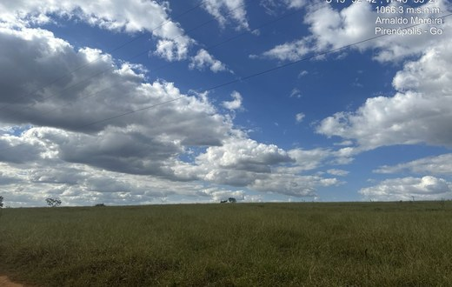

 |  |  |  |  |  |  |  |  | 8
 |  |  | Foto 09
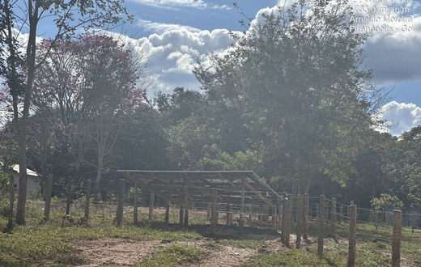

 |  |  | Foto 10 |  |  |  |  |  | 9
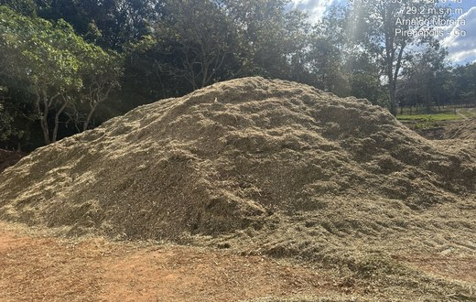

 |  |  |  |  |  |  |  |  | 10

 |  |  | Foto 11
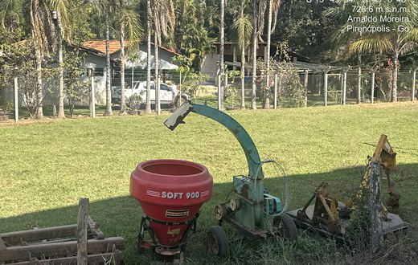

 |  |  |  |  |  |  |  |  | 11

 |  |  | Foto 12
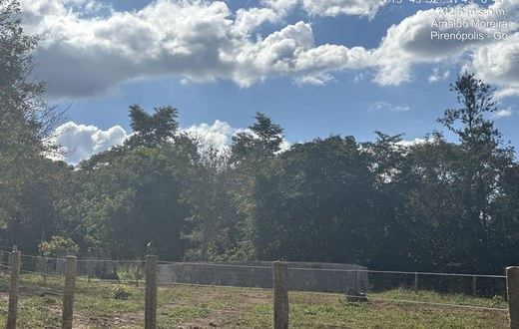

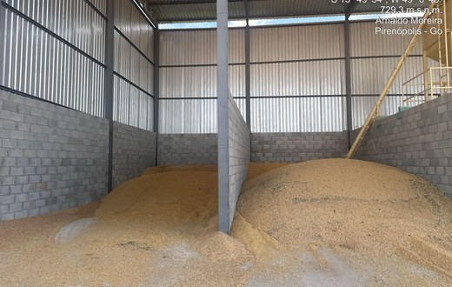
 |  |  | Foto 13
 |  |  |  |  |  |  |  |  | 12

 |  |  |  |  |  |  |  |  | 13

 |  |  | Foto 14
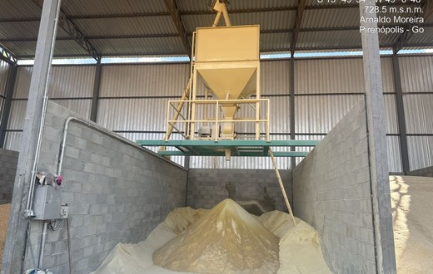

 |  |  |  |  |  |  |  |  | 14

 |  |  | Foto 15
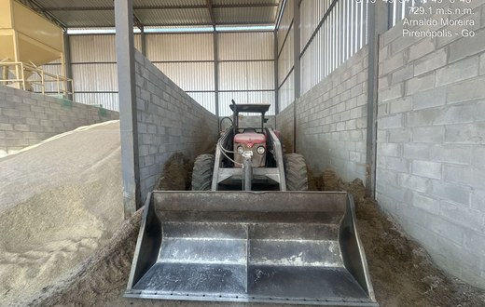

 |  |  |  |  |  |  |  |  | 15

 |  |  | Foto 16
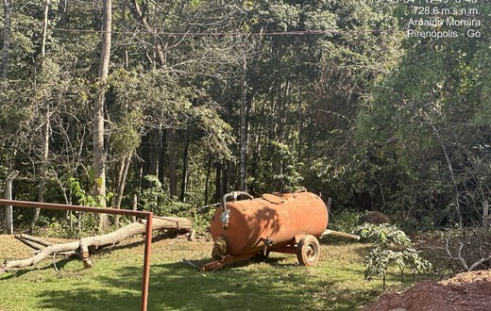

 |  |  |  |  |  |  |  |  | 16

 |  |  | Foto 17
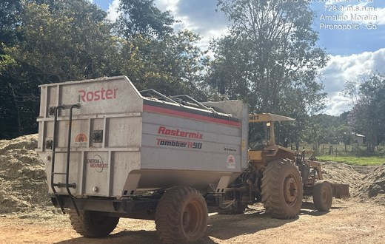

 |  |  | Foto 18
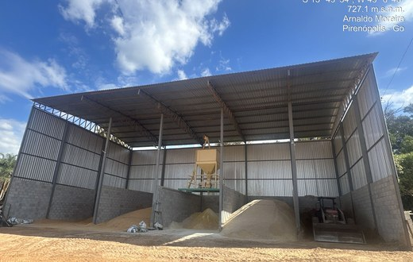

 |  |  | Foto 19
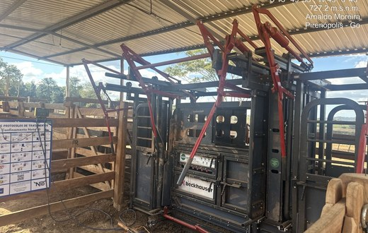
 |  |  |  |  |  |  |  |  | 18

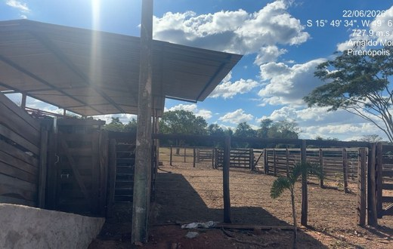
 |  |  | Foto 20

 |  |  |  |  |  |  |  |  | 19

 |  |  | Foto 21
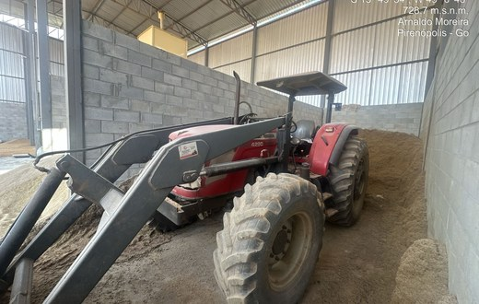

 |  |  |  |  |  |  |  |  | 20

 |  |  | Foto 22
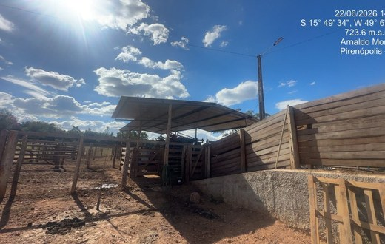

 |  |  |  |  |  |  |  |  | 21

 |  |  | Foto 23
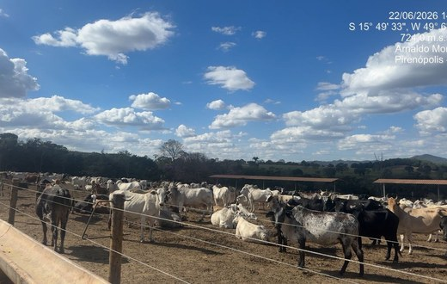

 |  |  |  |  |  |  |  |  | 23

 |  |  | Foto 24
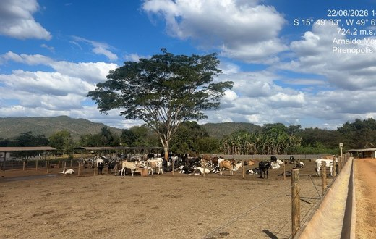

 |  |  |  |  |  |  |  |  | 24

 |  |  | Foto 25
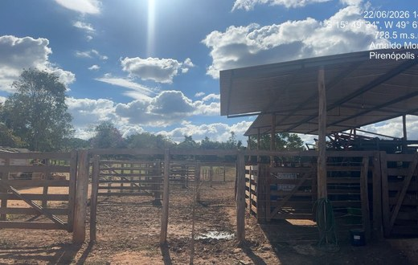

 |  |  | Foto 26
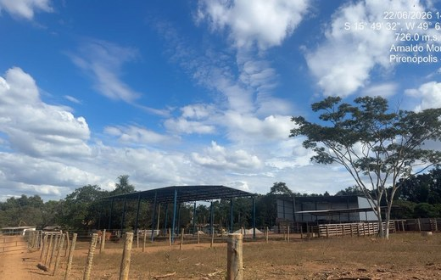

 |  |  | Foto 27
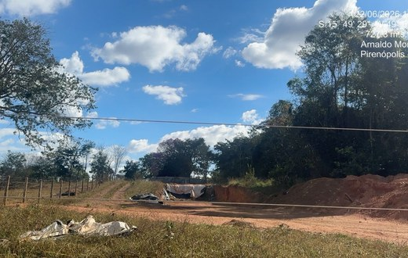

 |  |  |  |  |  |  |  |  | 27

 |  |  | Foto 28
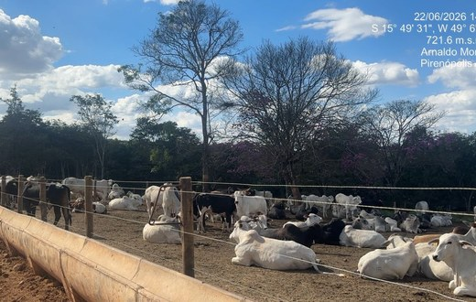

 |  |  |  |  |  |  |  |  | 28

 |  |  | Foto 29
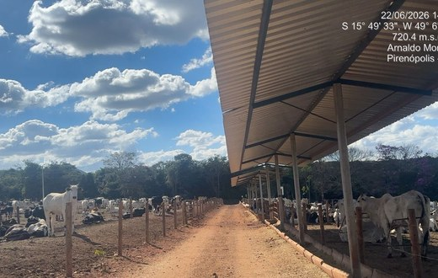

 |  |  |  |  |  |  |  |  | 29

 |  |  | Foto 30
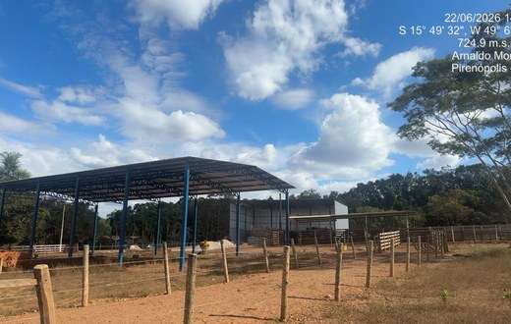

 |  |  |  |  |  |  |  |  | 30

 |  |  | Foto 31
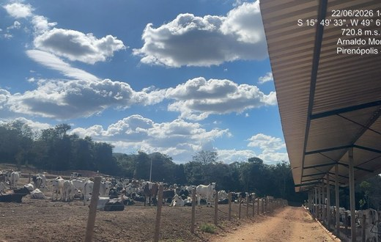

 |  |  |  |  |  |  |  |  | 31
 |  |  | Foto 32
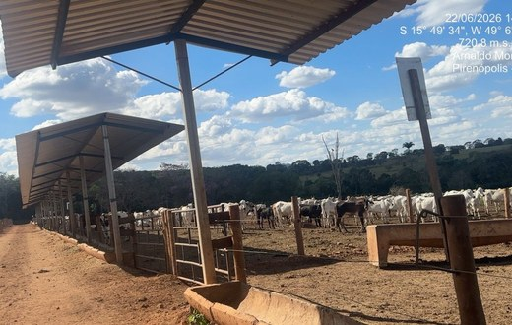

 |  |  |  |  |  |  |  |  | 32
 |  |  | Foto 33
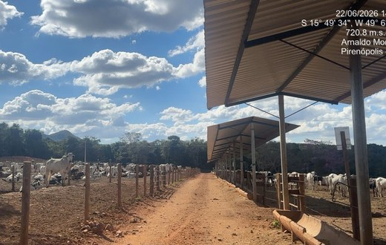

 |  |  |  |  |  |  |  |  | 33
 |  |  | Foto 34
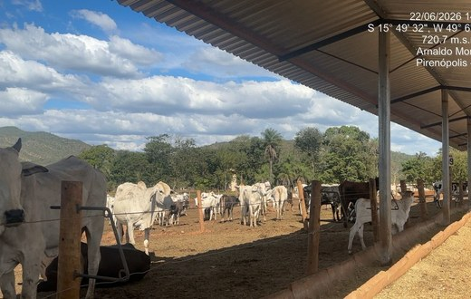

 |  |  |  |  |  |  |  |  | 34
 |  |  | Foto 35
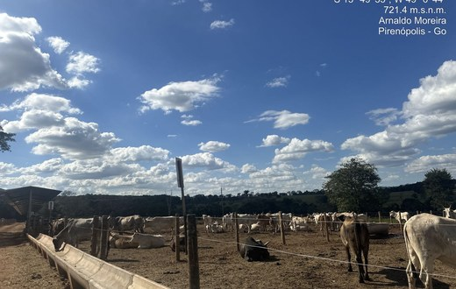

 |  |  |  |  |  |  |  |  | 35
 |  |  | Foto 36
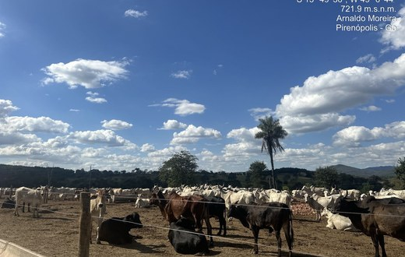

 |  |  |  |  |  |  |  |  | 36
 |  |  | Foto 37
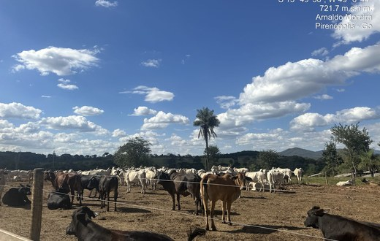

 |  |  |  |  |  |  |  |  | 37
 |  |  | Foto 38
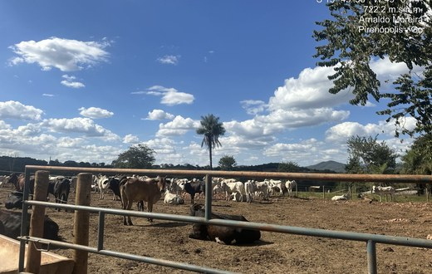

 |  |  |  |  |  |  |  |  | 38
 |  |  | Foto 39
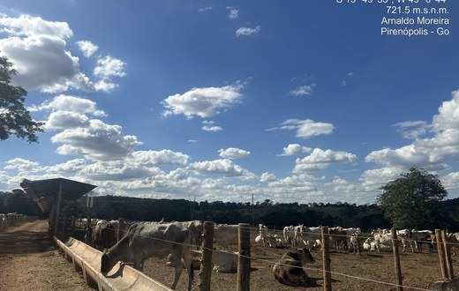

 |  |  |  |  |  |  |  |  | 39

